2019_08_data
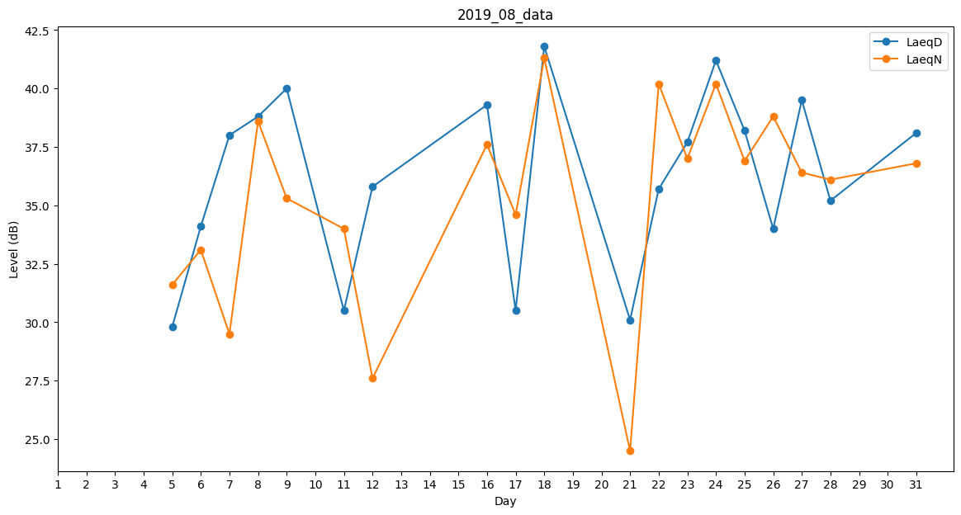
Day | LaeqD | LaeqN
1 | 0 | 0
2 | 0 | 30.1
3 | 0 | 0
4 | 0 | 0
5 | 29.8 | 31.6
6 | 34.1 | 33.1
7 | 38 | 29.5
8 | 38.8 | 38.6
9 | 40 | 35.3
10 | 34.7 | 0
11 | 30.5 | 34
12 | 35.8 | 27.6
13 | 0 | 32.8
14 | 0 | 0
15 | 0 | 38.9
16 | 39.3 | 37.6
17 | 30.5 | 34.6
18 | 41.8 | 41.3
19 | 0 | 35.3
20 | 0 | 35.1
21 | 30.1 | 24.5
22 | 35.7 | 40.2
23 | 37.7 | 37
24 | 41.2 | 40.2
25 | 38.2 | 36.9
26 | 34 | 38.8
27 | 39.5 | 36.4
28 | 35.2 | 36.1
29 | 0 | 0
30 | 0 | 29.5
31 | 38.1 | 36.8

